Hoja1
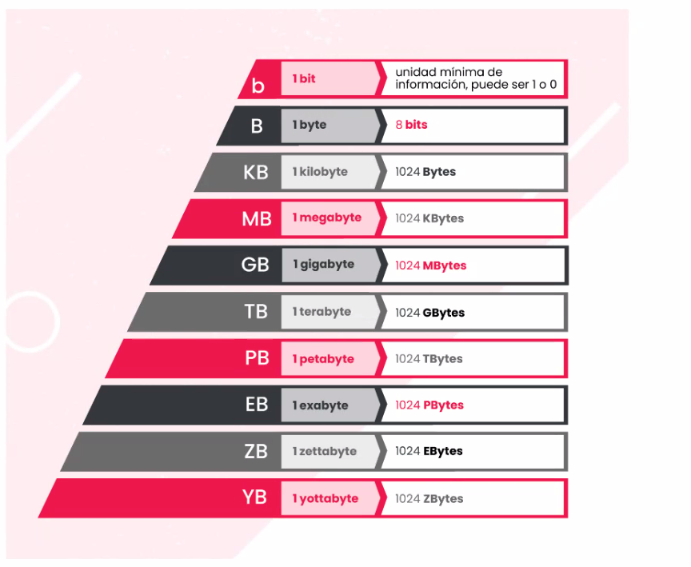
Juego | Peso |  | Peso en GB
Shadow of the Tomb Raider | 25395,2 MB | MB | 24.8 | GB
Watch Dogs Legión | 45 GB | GB | 45 | GB
Deus Ex: Mankind Divided | 46 GB | GB | 46 | GB
The Witcher III: Wild Hunt | 0.046875 Terabytes | TB | 48 | GB
Assassin's Creed: Valhalla | 50 GB | GB | 50 | GB
FIFA 21 | 52428800 KB | KB | 50 | GB
DiRT 5 | 64 GB | GB | 64 | GB
Half-Life Alyx | 67 GB | GB | 67 | GB
Doom Eternal | 77 GB | GB | 77 | GB
Marvel's Avengers | 94371840 KB | KB | 90.000954 | GB
Call of Duty: Black Ops Cold War | 125 GB | GB | 125 | GB
Baldur's Gate 3 | 150 GB | GB | 150 | GB
Microsoft Flight Simulator | 153600 MB | MB | 150 | GB | 986.800954
Call of Duty: Warzone | 175 GB | GB | 175 | GB
Cyberpunk 2077 | 0.0000667572 | PB | 71679.997693 | GB

 | Total en GB |  | 72841.798647 | GB
 | Total en TB |  | 71.134568991 | TB

En total podemos guardar los 13 juegos resaltados en verde que pesarian en total 986,800954 GB

